Sheet1
老船厂1900项目IP形象设计报价单
甲方：芜湖滨江文旅投资运营有限公司
报价单位：
公司办公地址： 联系人： 联系电话：
时间 | 设计类别 | 服务内容 | 设计内容 | 报价（元） | 备注
投标方案仅需完成至基础IP形象设计中核心形象设计，3D效果待中标后经与甲方沟通后7个日历天内完成即可 | 基础IP形象设计 | 核心概念及角色设定 需满足项目要求，根据以下确定的两个IP名称结合项目特色设计 形象1：船家宝 形象2：江江好 | 1.IP形象阐述，包括设计来源，需结合项目关键属性和特色点，因地制宜 2.基础信息（姓名、年龄、物种、性格） 3.背景故事 4.核心价值观
 |  | 色彩系统及视觉风格 | 1.主色(高饱和低纯度色彩辅助黑色线条) 2.辅助色(点缀趣味性亮色) 3.手绘版本风格设定
 |  | 核心形象设计 （插画、平面） | 1.基础三视图（正面、侧面、背面），完整展示角色比例、体型等细节 2.细节特征说明（标志性特征放大及规范）
 |  | 3D造型 （核心形象设计） | 1.三维效果图（IP基础形象建模） 2.三视图 3.需满足可以直接作为搪胶娃娃/毛绒娃娃产品生产
40日历天 | IP形象动态延展 | 表情包延展 | 可上传至微信表情包，表情包内容由甲方提供，数量不可少于12个 |  | 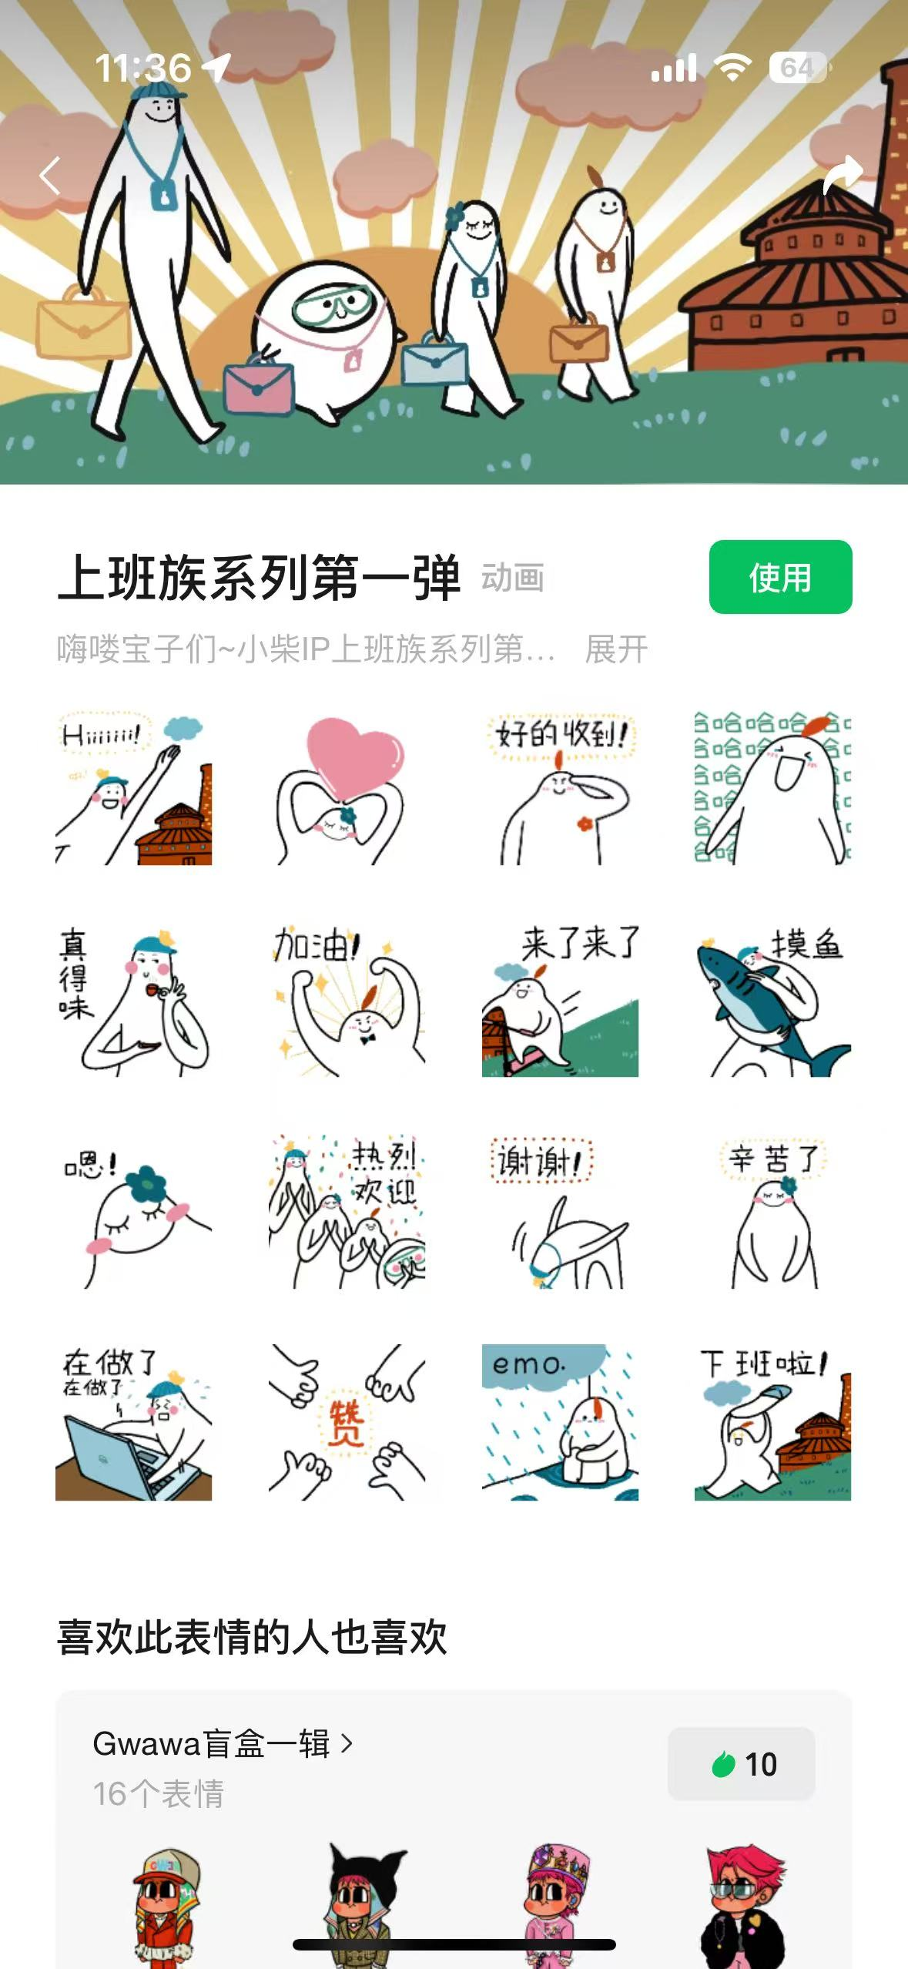
15日历天 |  | 场景延展 | 需根据项目提供的现场位置，因地制宜设计IP的造型，可供于场地美陈落位（此项只包括设计，不含制作，制作材质包括玻璃钢、不锈钢、气模、玻璃贴等）
不含税总价 |  |  |  | 0 | /
税率 %（增值税专票） |  |  |  | 0
合计（含税） |  |  |  | 0
报价单位（盖章） 日期： 年 月 日

